成立Schedule Agreement
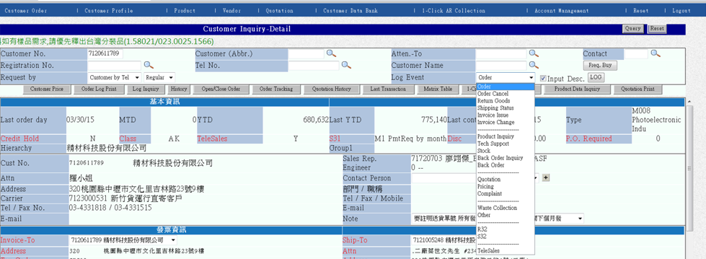
1.成立Schedule Agreement
1-1.增加 log event-"Schedule Agreement"於下拉式選單的最末項

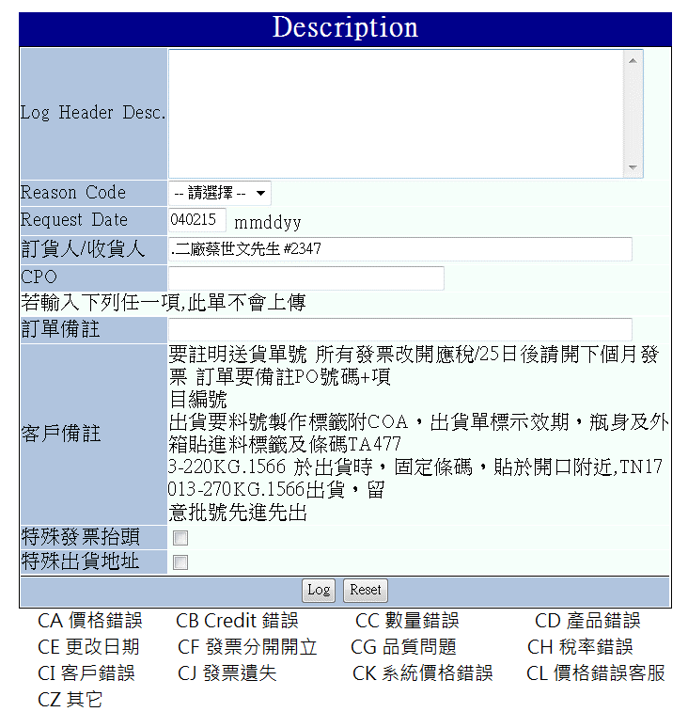
1-2.輸入Schedule Agreement的必要條件 (參照 log event-"Order")
1-2-1. Reason Code 改Agreement Type,下拉選單(數量管理,金額管理)
1-2-2. 修改其他項目如下

必填 | Log Header Desc.

必填 | Agreement Type | 數量管理
必填 | Agreement No.(CPO) |  | 成立訂單時將轉成訂單CPO
必填 | 起迄日期 | from 月/日/年 to 月/日/年
選擇 | 特殊注意事項
選擇 | 收貨人 |  | 成立訂單時將轉成訂單收貨人
 | 訂單注意事項 |  | 成立訂單時將備註於出貨單
 | 客戶備註 | "照舊"

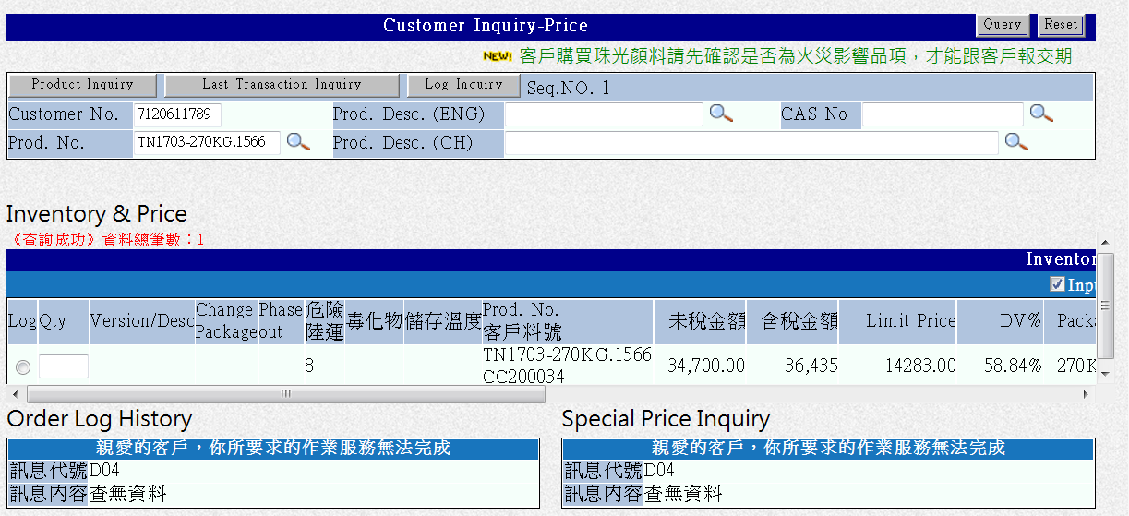
1-3. 輸入Schedule Agreements內容
1-3.1.Type為數量管理時=>Log 產品編號,數量,金額 (同一般Order)
1-3.1.Type為金額管理時=>Log 產品編號,數量,金額 (同一般Order)
1-3.2.Type為金額管理時=>允許輸入item#99999

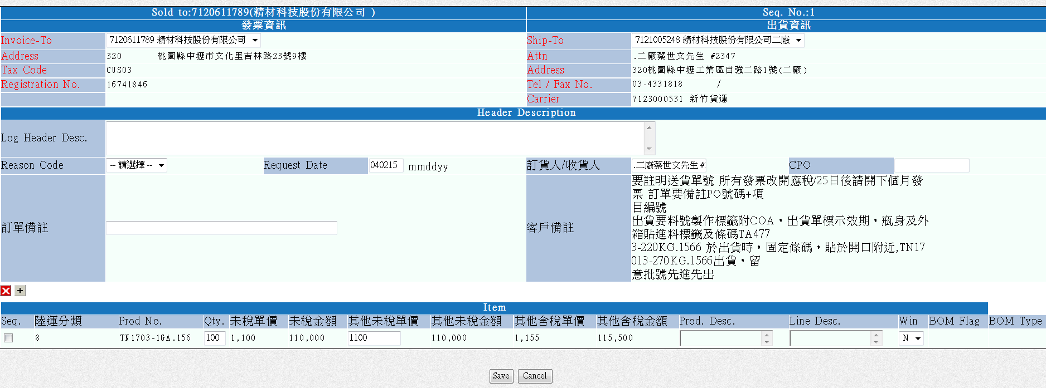
1-4. Schedule Agreements 儲存成立
1-4-1.發票資訊與出貨資訊請保留
1-4-2.Head Description 請帶入1-2-2內容
1-4-3.Type為金額管理時=>帶入總金額欄位,供USER 填寫
1-4-4.加入Attach 附檔功能 |  | Agreement (迴紋針)

1-5. Schedule Agreement成立後顯示於Customer查詢主頁
1-5-1.Hierachy 欄位右側加入另一欄位 "S. Agreement"
1-5-1.當Customer No.下有任何open的Schedule Agreement,則顯示Y
1-5-2.所有Hierachy名稱等於此Customer No.的其他Sold-to的同一欄位也顯示Y
1-5-3.不符合2&3的,則顯示"N"

1-6. 點選Schedule Agreement 欄位中的 Y時,連結至查詢畫面

1-7.點選S. Agreement #時, 連結至"Quotation Print" , 預設帶入該CPO,不預設日期

1-7.點選Sold to # 時,展開該客編所有open/close order

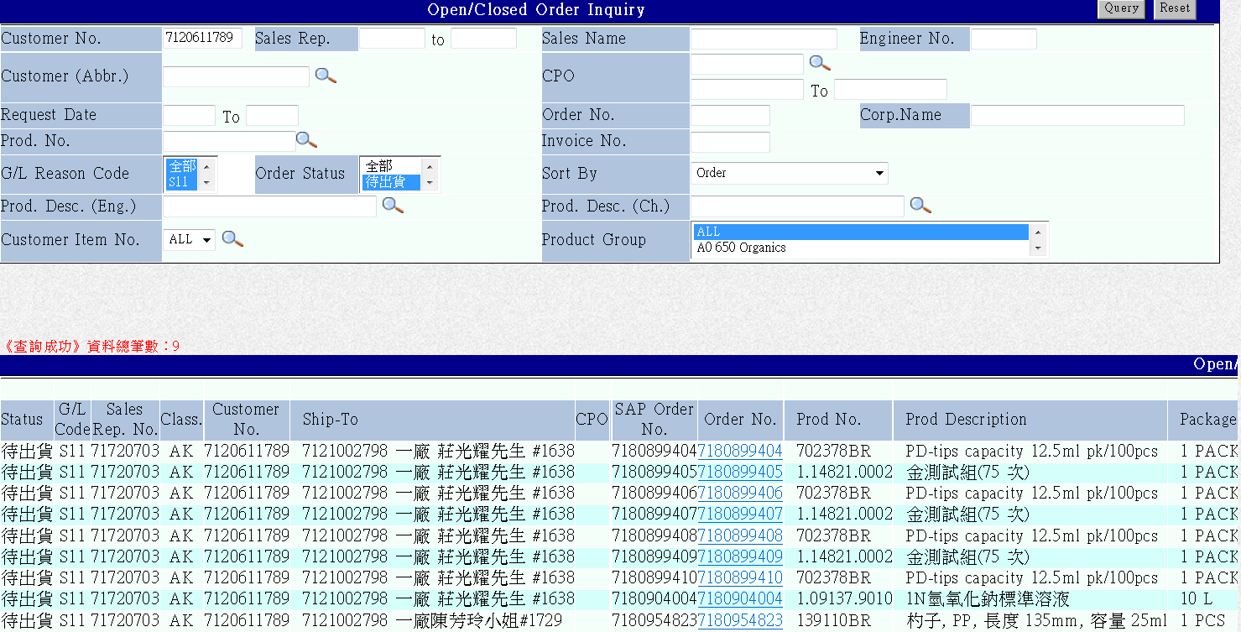
1-8.點選Sold to # 時,展開該客編所有open/close order (預設帶入該CPO)

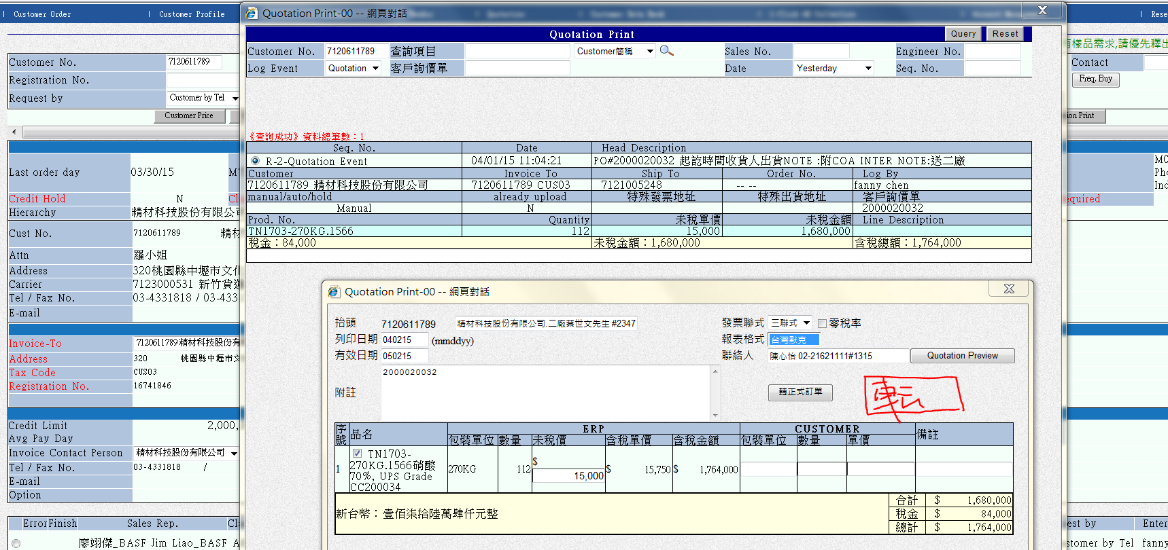
1-9 從"Quotation Print" 的 Quotation or S. Agreement 轉成另一張Schedule. Agreement
1-9-1. 不 COPY原CPO
1-9-2.接續至1-4

Agreement轉出貨
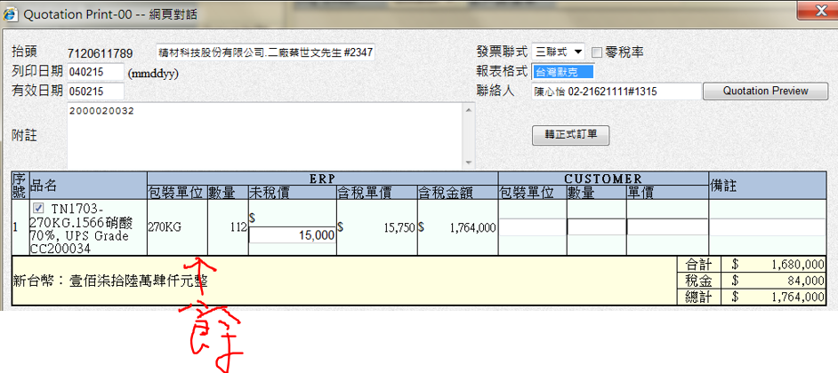
1.從"Quotation Print" 叫出 "Schedule. Agreement"
數量管理類別的需再加入餘量值,出貨數量值空白如Loger填寫

 | 餘量 | 本次訂購量
 | 20 | (空白)

2. 可在最後儲存前修改金額,但需秀"Warning message 告知"售價不符原Agreement";確認修改後需填入原因

**替代料
轉訂單前先編輯
如產品A可由B+C代替,可針對A,加入"替代料對照表"

 | 原料號 | 數量 | 金額 | 替代料號 | 替代料號數量 | 替代料金額 | 替代原因 | 替代效期
 | A | 1 | 1000 | B | 1 | 500 | 缺貨 | 單次出貨 | <-下拉選單
 |  |  |  | C | 1 | 500 | 缺貨

3.出貨時如檢查替代對照表為有效期間,則不帶入產品A,直接帶入替代對照

